Sheet1
链表
707.设计链表
get(index)：获取链表中第 index 个节点的值。如果索引无效，则返回-1。
addAtHead(val)：在链表的第一个元素之前添加一个值为 val 的节点。插入后，新节点将成为链表的第一个节点。
addAtTail(val)：将值为 val 的节点追加到链表的最后一个元素。
addAtIndex(index,val)：在链表中的第 index 个节点之前添加值为 val 的节点。如果 index 等于链表的长度，则该节点将附加到链表的末尾。如果 index 大于链表长度，则不会插入节点。如果index小于0，则在头部插入节点。
deleteAtIndex(index)：如果索引 index 有效，则删除链表中的第 index 个节点。

pre
temp

宋江
1
3
dummyHead
""
卢俊义
2

链表
206.反转链表
给你单链表的头节点 head ，请你反转链表，并返回反转后的链表。
 |  | 。

temp
func reverseList(head *ListNode) *ListNode {
var pre *ListNode
for head != nil {
temp :=head.Next
head.Next = pre
pre = head
head = temp
}
return pre
}
pre
head

宋江
1
3
""
卢俊义
2

cur
func reverseList(head *ListNode) *ListNode {
pre:=head
num:=head.Next
tep:=head.Next.Next
for temp!=nil{
temp:=temp.Next
}
head.Next=temp
for tep!=nil{
cur:=tep.Next
tep.Next=num
num=tep
tep=cur
}
}
temp
pre
tep
num

""
宋江
1
3
卢俊义
2

24. 两两交换链表中的节点
给定一个链表，两两交换其中相邻的节点，并返回交换后的链表。
你不能只是单纯的改变节点内部的值，而是需要实际的进行节点交换。
func swapPairs(head *ListNode) *ListNode {
//定义虚拟头节点
dummyHead:=&ListNode{}
pre:=dummyHead
temp:=head
for temp.Next!=nil&&temp!=nil{
pre.Next=temp.Next
newcur:=temp.Next.Next
temp.Next.Next=temp
temp.Next=newcur
pre=temp
temp=newcur }
return dummy.Next

temp
newcur

宋江
1
3
4
5
dummyHead
卢俊义
2

pre

6

head
卢俊义
2
next

dummy
宋江
1
3
4

pre

19.删除链表的倒数第N个节点
给你一个链表，删除链表的倒数第 n 个结点，并且返回链表的头结点。
func removeNthFromEnd(head *ListNode, n int) *ListNode {
dummyHead := &ListNode{} dummyHead.Next = head temp := head num := 1 for temp.Next != nil { num++ temp = temp.Next } if n > num { fmt.Println("您删除的值不存在") return head } else if n == 1 && num == 1 { head = nil return head } //temp = head pre := dummyHead for i := 0; i < num-n; i++ { pre = pre.Next } pre.Next = pre.Next.Next //最后返回的一定要是dummyHead.Next //不然如果是 head 的话就失去了 dummyHead 的意义 return dummyHead.Next }

pre

temp

""
宋江
1
3
4
卢俊义
2

我的方法：
先用一个temp节点从head指向最后，记录有多少个节点
然后再减去往前数的节点n
将dummyHead移动到num-n的前一个节点，将其跳过去即可

19.删除链表的倒数第N个节点
给你一个链表，删除链表的倒数第 n 个结点，并且返回链表的头结点。
解法2：
func removeNthFromEnd(head *ListNode, n int) *ListNode { dummyHead := &ListNode{} dummyHead.Next = head cur := head prev := dummyHead i := 1 for cur != nil { cur = cur.Next
//先允许fast走n步，prev才走 if i > n { prev = prev.Next } i++ } prev.Next = prev.Next.Next return dummyHead.Next }
prev
cur

dummyHead
3
4
宋江
1
卢俊义
2

解法2：双指针法 slow和fast节点
fast节点在slow节点的n+1后
fast=nil时
slow处的下一个即为所删的节点

1
3
4
160.链表相交
给你两个单链表的头节点 headA 和 headB ，请你找出并返回两个单链表相交的起始节点。如果两个链表没有交点，返回 null 。
简单来说，就是求两个链表交点节点的指针。 这里同学们要注意，交点不是数值相等，而是指针相等。
func getIntersectionNode(headA, headB *ListNode) *ListNode {
}
2
6

4
5
6

求解步骤：
1、求出链表A的长度、求出链表B的长度
2、对比一下找到更长的那个，将指针移动它俩相差的步数
3、对比此时两个链表的的值的指针，相等在返回此时对应指针并退出，不相等则往后移动，直到

142.环形链表II
给定一个链表，返回链表开始入环的第一个节点。 如果链表无环，则返回 null。
为了表示给定链表中的环，使用整数 pos 来表示链表尾连接到链表中的位置（索引从 0 开始）。 如果 pos 是 -1，则在该链表中没有环。
func getIntersectionNode(headA, headB *ListNode) *ListNode {
}

slow:x+y
fast:x+y+n(z+y)
因为fast=2slow
x+y+n(z+y)=2(x+y)
x+y=n(z+y)
入口节点：
x=n(z+y)-y
=(n-1)(z+y)+z n>=1
所以令index1在y处，index2在头节点
index1走过 (n-1) 圈的z后必会在入口节点处相遇

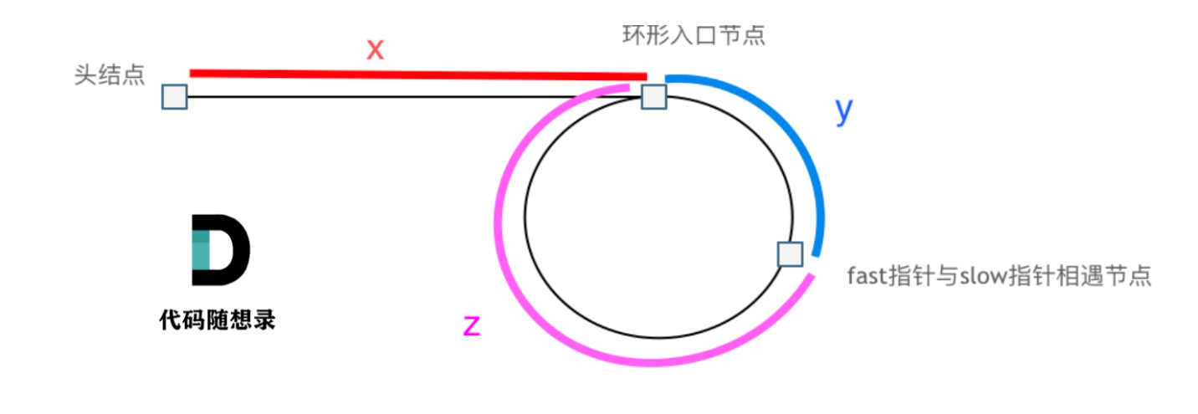

哈希表

哈希表的三种形式：
数组、set、map
一般哈希表都是用来快速判断一个元素是否出现集合里。 | 例如要查询一个名字是否在这所学校里。 要枚举的话时间复杂度是O(n)，但如果使用哈希表的话， 只需要O(1)就可以做到。

哈希表是根据关键码的值而直接进行访问的数据结构。
总结一下，当我们遇到了要快速判断一个元素是否出现集合里的时候，就要考虑哈希法。
但是哈希法也是牺牲了空间换取了时间，因为我们要使用额外的数组，set或者是map来存放数据，才能实现快速的查找。
如果在做面试题目的时候遇到需要判断一个元素是否出现过的场景也应该第一时间想到哈希法！

func isAnagram(s string, t string) bool { //定义一个数组包含26个字母 recode := [26]int{} // range后的就是int32类型
‘a’ 也是int32类型 for _, v := range s { recode[v-'a']++ } for _, v := range t { recode[v-'a']-- } if recode == [26]int{} { return true } return false }
思路：
数组就是一个简单的哈希表、因为全部都是小写字母，一共有26个，所以我们构建一个大小为26的数组，先把一个单词中的字母放进去、出现字母一次就加1、然后索引另一个单词再给它减去，如果全为0，则是一个有效的字母异词位。
242.有效的字母异位词
给定两个字符串 s 和 t ，编写一个函数来判断 t 是否是 s 的字母异位词。
示例 1: 输入: s = "anagram", t = "nagaram" 输出: true
示例 2: 输入: s = "rat", t = "car" 输出: false
说明: 你可以假设字符串只包含小写字母。
（字母异词：字母相同、排列顺序不同）

349. 两个数组的交集
题意：给定两个数组，编写一个函数来计算它们的交集。
说明： 输出结果中的每个元素一定是唯一的。 我们可以不考虑输出结果的顺序。
输入：nums1 = [1,2,2,1], nums2 = [2,2] 输出：[2]
输入：nums1 = [4,9,5], nums2 = [9,4,9,8,4] 输出：[9,4]
解释：[4,9] 也是可通过的
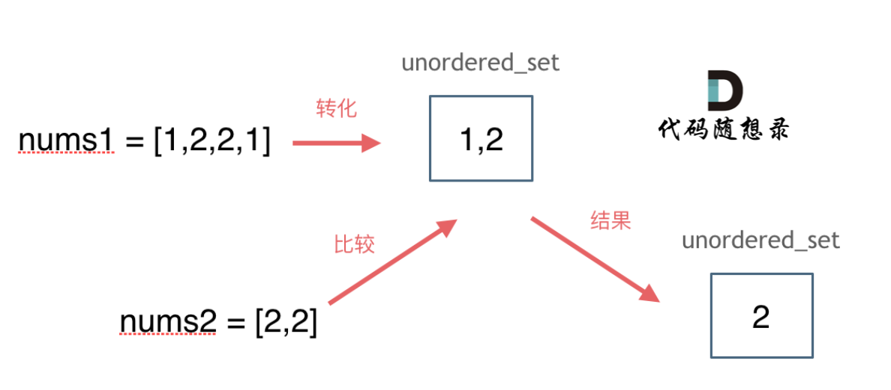
//将nums1 中的值加到map中 ，注意不要重复添加
// 索引nums2，查看是否在map中，在的话加到ret中
num:=make(map[int]interface{})
ret:=make([]int,0)
for _,v:=range nums1{
if _,ok:=num[v];!ok{
num[v]=struct{
}{}
}
}
for _,v:=range nums2{
if _,ok:=num[v];ok{
ret=append(ret,v)
delete(num,v) //如果存在则从map中删掉
//不然会重复查找 [2,2]
}
}
return ret

第202题. 快乐数
编写一个算法来判断一个数 n 是不是快乐数。
「快乐数」定义为：对于一个正整数，每一次将该数替换为它每个位置上的数字的平方和，然后重复这个过程直到这个数变为 1，也可能是 无限循环 但始终变不到 1。如果 可以变为 1，那么这个数就是快乐数。
如果 n 是快乐数就返回 True ；不是，则返回 False 。
示例：
输入：19 输出：true 解释： 1^2 + 9^2 = 82 8^2 + 2^2 = 68 6^2 + 8^2 = 100 1^2 + 0^2 + 0^2 = 1
func isHappy(n int) bool { m := make(map[int]bool) for n != 1 && !m[n] { n, m[n] = getSum(n), true } return n == 1 } func getSum(n int) int { sum := 0 for n > 0 { sum += (n % 10) * (n % 10) n = n / 10 } return sum }

1. 两数之和
给定一个整数数组 nums 和一个目标值 target，请你在该数组中找出和为目标值的那 两个 整数，并返回他们的数组下标。
你可以假设每种输入只会对应一个答案。但是，数组中同一个元素不能使用两遍。
示例:
给定 nums = [2, 7, 11, 15], target = 9
因为 nums[0] + nums[1] = 2 + 7 = 9
所以返回 [0, 1]
func twoSum(nums []int, target int) []int { //创建一个map 存放值和下标 m := make(map[int]int, 0) for i, v := range nums { if subindex, ok := m[target-v]; ok { //查看 target-当前值 是否在map中存在 return []int{subindex, i} //如果存在，返回 target-当前值，当前值 的下标 } else { //如果不存在的话，将map加到里面去 m[v] = i } } return nil }

将这四个变为负的
第454题.四数相加II
给定四个包含整数的数组列表 A , B , C , D ,计算有多少个元组 (i, j, k, l) ，使得 A[i] + B[j] + C[k] + D[l] = 0。
为了使问题简单化，所有的 A, B, C, D 具有相同的长度 N，且 0 ≤ N ≤ 500 。所有整数的范围在 -2^28 到 2^28 - 1 之间，最终结果不会超过 2^31 - 1 。
A

B

C

然后使用map查看在上面的map中是否存在
D

第15题. 三数之和
给你一个包含 n 个整数的数组 nums，判断 nums 中是否存在三个元素 a，b，c ，使得 a + b + c = 0 ？请你找出所有满足条件且不重复的三元组。
注意： 答案中不可以包含重复的三元组。
示例：
给定数组 nums = [-1, 0, 1, 2, -1, -4]，
满足要求的三元组集合为： [ [-1, 0, 1], [-1, -1, 2] ]

-1
2
-1
-4
0
1
<0
left-->向右移动

i
e
r

排序
-4
0
1
2
-1
-1
>0
right-->向左移动

剪枝操作
i的剪枝操作：
if (i>0 && nums[i]==nums[i-1]){
countine //i>0代表右边的两个指针也是>0的
}
for l < r && nums[l] == n2 {
l++
}
for l < r && nums[r] == n3 {
r--
}
剪枝操作
如果找到了一个合适的，i不动，left++后除非是left+1=left
，否则必不相等，所以right--，看是否==0，

1
0
-2
2
第18题. 四数之和
题意：给定一个包含 n 个整数的数组 nums 和一个目标值 target，判断 nums 中是否存在四个元素 a，b，c 和 d ，使得 a + b + c + d 的值与 target 相等？找出所有满足条件且不重复的四元组。
注意： 答案中不可以包含重复的四元组。
示例：
给定数组 nums = [1, 0, -1, 0, -2, 2]，和 target = 0。 满足要求的四元组集合为： [ [-1, 0, 0, 1], [-2, -1, 1, 2], [-2, 0, 0, 2] ]
0
-1

r
i
j
l

排序
-2
0
1
2
-1
0

数组：
数组是存放在连续内存空间上的相同类型数据的集合。
数组下标都是从0开始的。
数组内存空间的地址是连续的

func search(nums []int, target int) int { //左闭右闭 left := 0 right := len(nums) - 1 for left <= right { //左闭右闭 middle := left + (right-left)/2 if nums[middle] < target { left = middle + 1 } else if nums[middle] > target { right = middle - 1 //左闭右闭 (左闭右开不一样) } else { return middle } } return -1 }
704. 二分查找
给定一个 n 个元素有序的（升序）整型数组 nums 和一个目标值 target ，写一个函数搜索 nums 中的 target，如果目标值存在返回下标，否则返回 -1。
前提条件：这道题目的前提是数组为有序数组，同时题目还强调数组中无重复元素
search([]int{-1, 0, 3, 5, 9, 12}, 2)
思路：
for left <= right {
找到中间值
if 中间值<target {
left 更新
}
if 中间值>target{
right 更新
}
if 中间值=target{
return middle
}
}

27. 移除元素
给你一个数组 nums 和一个值 val，你需要 原地 移除所有数值等于 val 的元素，并返回移除后数组的新长度。
不要使用额外的数组空间，你必须仅使用 O(1) 额外空间并原地修改输入数组。
示例 1: 给定 nums = [3,2,2,3], val = 3, 函数应该返回新的长度 2, 并且 nums 中的前两个元素均为 2。 你不需要考虑数组中超出新长度后面的元素。
示例 2: 给定 nums = [0,1,2,2,3,0,4,2], val = 2, 函数应该返回新的长度 5, 并且 nums 中的前五个元素为 0, 1, 3, 0, 4。
func removeElement1(nums []int, val int) int { //与双指针法类似 //虽然这种写法比较简洁，但它会创建一个新的切片对象，并将原来的数组内容复制到新的切片中返回。 lenght := len(nums) ret := 0 for i := 0; i < lenght; i++ { if nums[i] != val { *********学会这个思想********* nums[ret] = nums[i] ret++ }
// else i++ } nums = nums[:ret] return len(nums) }
// 双指针法 func removeElement3(nums []int, val int) int { if len(nums) == 0 { return 0 } slow, fast := 0, 0 for fast <= len(nums)-1 { if nums[fast] != val { nums[slow] = nums[fast] slow++ //fast++ //下面出去找个 if 语句已经加了 } fast++ } return len(nums[:slow]) }

fast

0
1
2
2
3
0
4
2

slow
下一次移动位置

// 双指针法 func sortedSquares2(nums []int) []int { if nums == nil { return nil } newnums := make([]int, len(nums)) fast := len(nums) - 1 slow := 0 for i := len(nums) - 1; i >= 0; i-- { if nums[fast]*nums[fast] > nums[slow]*nums[slow] { newnums[i] = nums[fast] * nums[fast] fast-- } else { newnums[i] = nums[slow] * nums[slow] slow++ } } return newnums }
977.有序数组的平方
给你一个按 非递减顺序 排序的整数数组 nums，返回 每个数字的平方 组成的新数组，要求也按 非递减顺序 排序。
示例 1： 输入：nums = [-4,-1,0,3,10] 输出：[0,1,9,16,100] 解释：平方后，数组变为 [16,1,0,9,100]，排序后，数组变为 [0,1,9,16,100]
示例 2： 输入：nums = [-7,-3,2,3,11] 输出：[4,9,9,49,121

209.长度最小的子数组
给定一个含有 n 个正整数的数组和一个正整数 s ，找出该数组中满足其和 ≥ s 的长度最小的 连续 子数组，并返回其长度。如果不存在符合条件的子数组，返回 0。
示例：
输入：s = 7, nums = [2,3,1,2,4,3] 输出：2 解释：子数组 [4,3] 是该条件下的长度最小的子数组。
func minSubArrayLen(s int, nums []int) int { minLen := len(nums) + 1 // 最小长度 left, sum := 0, 0 // 左指针和子数组和 for right := 0; right < len(nums); right++ { sum += nums[right] // 将当前元素加入子数组 for sum >= s { // 子数组满足条件 minLen = min(minLen, right-left+1) // 更新最小长度 sum -= nums[left] // 将左端点移除子数组 left++ // 更新左指针 } } if minLen == len(nums)+1 { // 没有符合条件的子数组 return 0 } return minLen } func min(x, y int) int { if x < y { return x } return y }

2
3
1
2
4
3

sum:
2+3+1+2
-2
记录 minlen
+4
-3
记录 minlen
+3
-1
记录 minlen
-2
记录 minlen

59.螺旋矩阵II
给定一个正整数 n，生成一个包含 1 到 n^2 所有元素，且元素按顺时针顺序螺旋排列的正方形矩阵。
示例:
输入: 3 输出: [ [ 1, 2, 3 ], [ 8, 9, 4 ], [ 7, 6, 5 ] ]
func generateMatrix(n int) [][]int { // 初始化矩阵 matrix := make([][]int, n) for i := 0; i < n; i++ { matrix[i] = make([]int, n) } // 设定上下左右边界 left, right, top, bottom := 0, n-1, 0, n-1 // 填充数字 num := 1 for left <= right && top <= bottom { // 上边界 for i := left; i <= right; i++ { matrix[top][i] = num num++ } top++ // 右边界 for i := top; i <= bottom; i++ { matrix[i][right] = num num++ } right-- // 下边界 for i := right; i >= left && top <= bottom; i-- { matrix[bottom][i] = num num++ } bottom-- // 左边界 for i := bottom; i >= top && left <= right; i-- { matrix[i][left] = num num++ } left++ } return matrix }
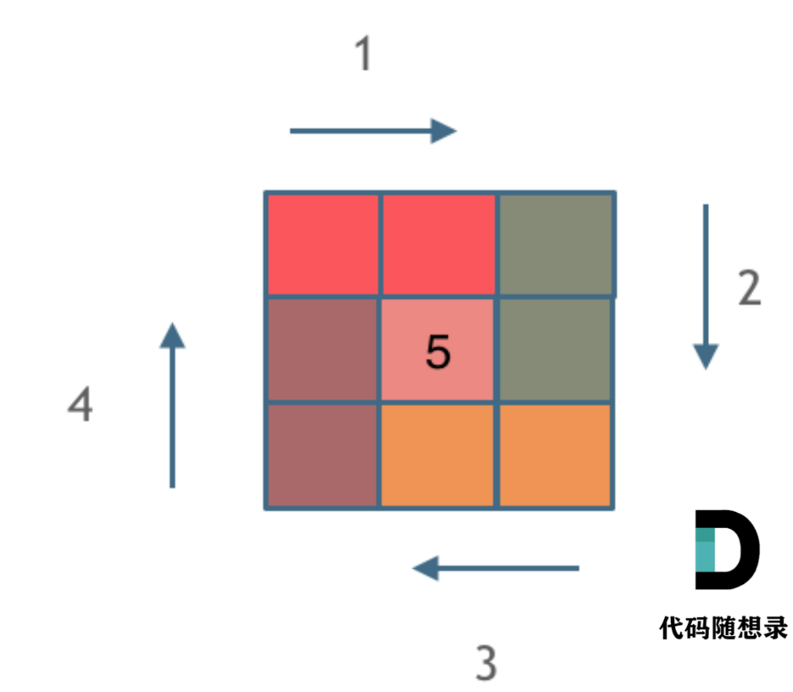

字符串

344.反转字符串
编写一个函数，其作用是将输入的字符串反转过来。输入字符串以字符数组 char[] 的形式给出。
不要给另外的数组分配额外的空间，你必须原地修改输入数组、使用 O(1) 的额外空间解决这一问题。
你可以假设数组中的所有字符都是 ASCII 码表中的可打印字符。
示例 1： 输入：["h","e","l","l","o"] 输出：["o","l","l","e","h"]
示例 2： 输入：["H","a","n","n","a","h"] 输出：["h","a","n","n","a","H"]

344.反转字符串
编写一个函数，其作用是将输入的字符串反转过来。输入字符串以字符数组 char[] 的形式给出。
不要给另外的数组分配额外的空间，你必须原地修改输入数组、使用 O(1) 的额外空间解决这一问题。
你可以假设数组中的所有字符都是 ASCII 码表中的可打印字符。
示例 1： 输入：["h","e","l","l","o"] 输出：["o","l","l","e","h"]
示例 2： 输入：["H","a","n","n","a","h"] 输出：["h","a","n","n","a","H"]

344.反转字符串
编写一个函数，其作用是将输入的字符串反转过来。输入字符串以字符数组 char[] 的形式给出。
不要给另外的数组分配额外的空间，你必须原地修改输入数组、使用 O(1) 的额外空间解决这一问题。
你可以假设数组中的所有字符都是 ASCII 码表中的可打印字符。
示例 1： 输入：["h","e","l","l","o"] 输出：["o","l","l","e","h"]
示例 2： 输入：["H","a","n","n","a","h"] 输出：["h","a","n","n","a","H"]

func reverseWords(s string) string { //1.使用双指针删除冗余的空格 slowIndex, fastIndex := 0, 0 b := []byte(s) //删除头部冗余空格 for len(b) > 0 && fastIndex < len(b) && b[fastIndex] == ' ' { fastIndex++ } //删除单词间冗余空格 for ; fastIndex < len(b); fastIndex++ { if fastIndex-1 > 0 && b[fastIndex-1] == b[fastIndex] && b[fastIndex] == ' ' { continue } b[slowIndex] = b[fastIndex] slowIndex++ } //删除尾部冗余空格 if slowIndex-1 > 0 && b[slowIndex-1] == ' ' { b = b[:slowIndex-1] } else { b = b[:slowIndex] } //2.反转整个字符串 reverse(&b, 0, len(b)-1) //3.反转单个单词 i单词开始位置，j单词结束位置 i := 0 for i < len(b) { j := i for ; j < len(b) && b[j] != ' '; j++ { } reverse(&b, i, j-1) i = j i++ } return string(b) } func reverse(b *[]byte, left, right int) { for left < right { (*b)[left], (*b)[right] = (*b)[right], (*b)[left] left++ right-- } }
思路：
双指针法
1、删除头部空格
将快指针指向头部的非空格
2、删除单词间冗余空格
快指针-1 = 快指针 && 快指针==‘ ’ && 快指针不是字符串的开头 跳出这次循环
慢指针=快指针
慢指针++
3、删除尾部冗余空格
慢指针已经到最后了，如果慢指针的前一个是空格的话，将字符串尾部向前移动
4、反转字符串
头尾反转
5、反转单词
用‘ ’找到单词的头部和尾部
151.翻转字符串里的单词
给定一个字符串，逐个翻转字符串中的每个单词。
示例 1： 输入: "the sky is blue" 输出: "blue is sky the"
示例 2： 输入: " hello world! " 输出: "world! hello" 解释: 输入字符串可以在前面或者后面包含多余的空格，但是反转后的字符不能包括。
示例 3： 输入: "a good example" 输出: "example good a" 解释: 如果两个单词间有多余的空格，将反转后单词间的空格减少到只含一个。

